食事申込書
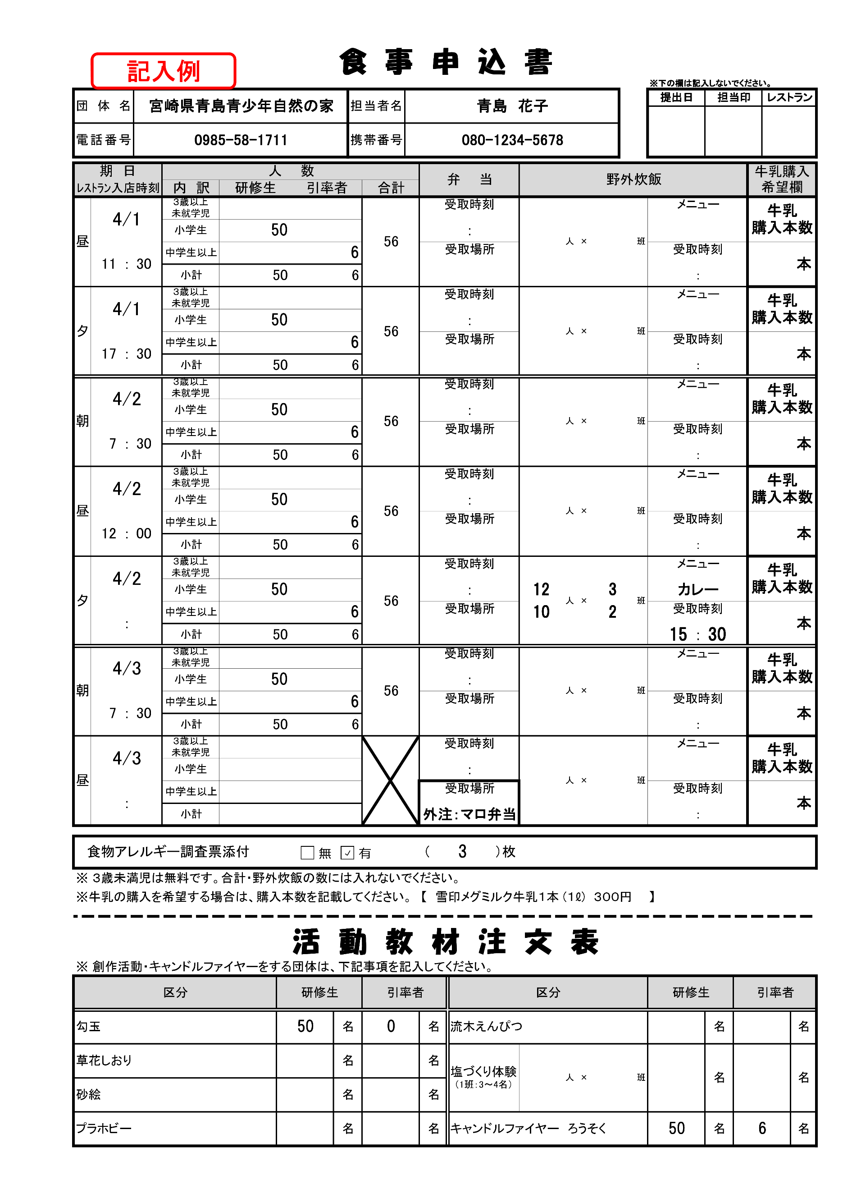
食 事 申 込 書
 |  |  |  |  |  |  |  |  |  |  |  |  |  |  |  |  | ※下の欄は記入しないでください。
団体名 |  |  |  |  |  |  | 担当者名 |  |  |  |  |  |  |  |  |  | 提出日 |  | 担当印 |  |  | レストラン

電話番号 |  |  |  |  |  |  | 携帯番号

期 日 |  | 人 数 |  |  |  |  |  |  | 弁 当 |  |  |  | 野外炊飯 |  |  |  |  |  |  |  | 牛乳購入 希望欄
ﾚｽﾄﾗﾝ入店時刻 |  | 内 訳 | 研修生 |  | 引率者 |  |  | 合計
昼 |  | ３歳以上 未就学児 |  |  |  |  |  |  | 受取時刻 |  |  |  |  | 人 | × | 班 | メニュー |  |  |  | 牛乳 購入本数

 |  | 小学生 |  |  |  |  |  |  |  |  | ：

 | ： | 中学生以上 |  |  |  |  |  |  | 受取場所 |  |  |  |  |  |  |  | 受取時刻 |  |  |  |  |  | 本

 |  | 小計 |  |  |  |  |  |  |  |  |  |  |  |  |  |  |  | ：

夕 |  | ３歳以上 未就学児 |  |  |  |  |  |  | 受取時刻 |  |  |  |  | 人 | × | 班 | メニュー |  |  |  | 牛乳 購入本数

 |  | 小学生 |  |  |  |  |  |  |  |  | ：

 | ： | 中学生以上 |  |  |  |  |  |  | 受取場所 |  |  |  |  |  |  |  | 受取時刻 |  |  |  |  |  | 本

 |  | 小計 |  |  |  |  |  |  |  |  |  |  |  |  |  |  |  | ：

朝 |  | ３歳以上 未就学児 |  |  |  |  |  |  | 受取時刻 |  |  |  |  | 人 | × | 班 | メニュー |  |  |  | 牛乳 購入本数

 |  | 小学生 |  |  |  |  |  |  |  |  | ：

 | ： | 中学生以上 |  |  |  |  |  |  | 受取場所 |  |  |  |  |  |  |  | 受取時刻 |  |  |  |  |  | 本

 |  | 小計 |  |  |  |  |  |  |  |  |  |  |  |  |  |  |  | ：

昼 |  | ３歳以上 未就学児 |  |  |  |  |  |  | 受取時刻 |  |  |  |  | 人 | × | 班 | メニュー |  |  |  | 牛乳 購入本数

 |  | 小学生 |  |  |  |  |  |  |  |  | ：

 | ： | 中学生以上 |  |  |  |  |  |  | 受取場所 |  |  |  |  |  |  |  | 受取時刻 |  |  |  |  |  | 本

 |  | 小計 |  |  |  |  |  |  |  |  |  |  |  |  |  |  |  | ：

夕 |  | ３歳以上 未就学児 |  |  |  |  |  |  | 受取時刻 |  |  |  |  | 人 | × | 班 | メニュー |  |  |  | 牛乳 購入本数

 |  | 小学生 |  |  |  |  |  |  |  |  | ：

 | ： | 中学生以上 |  |  |  |  |  |  | 受取場所 |  |  |  |  |  |  |  | 受取時刻 |  |  |  |  |  | 本

 |  | 小計 |  |  |  |  |  |  |  |  |  |  |  |  |  |  |  | ：

朝 |  | ３歳以上 未就学児 |  |  |  |  |  |  | 受取時刻 |  |  |  |  | 人 | × | 班 | メニュー |  |  |  | 牛乳 購入本数

 |  | 小学生 |  |  |  |  |  |  |  |  | ：

 | ： | 中学生以上 |  |  |  |  |  |  | 受取場所 |  |  |  |  |  |  |  | 受取時刻 |  |  |  |  |  | 本

 |  | 小計 |  |  |  |  |  |  |  |  |  |  |  |  |  |  |  | ：

昼 |  | ３歳以上 未就学児 |  |  |  |  |  |  | 受取時刻 |  |  |  |  | 人 | × | 班 | メニュー |  |  |  | 牛乳 購入本数

 |  | 小学生 |  |  |  |  |  |  |  |  | ：

 | ： | 中学生以上 |  |  |  |  |  |  | 受取場所 |  |  |  |  |  |  |  | 受取時刻 |  |  |  |  |  | 本

 |  | 小計 |  |  |  |  |  |  |  |  |  |  |  |  |  |  |  | ：

食物アレルギー調査票添付 |  |  |  |  |  |  |  |  | （ |  |  | ）枚

※ ３歳未満児は無料です。合計・野外炊飯の数には入れないでください。
※牛乳の購入を希望する場合は、購入本数を記載してください。 【 雪印メグミルク牛乳１本 (１ℓ) ３００円 】

活 動 教 材 注 文 表
※ 創作活動・キャンドルファイヤーをする団体は、下記事項を記入してください。
区分 |  |  |  | 研修生 |  |  |  | 引率者 |  | 区分 |  |  |  |  |  |  | 研修生 |  |  | 引率者
勾玉 |  |  |  |  |  | 名 |  |  | 名 | 流木えんぴつ |  |  |  |  |  |  |  |  | 名 |  |  |  | 名
草花しおり |  |  |  |  |  | 名 |  |  | 名 | 塩づくり体験 （1班：3～4名） |  |  |  | 人 | × | 班 |  |  | 名 |  |  |  | 名
砂絵 |  |  |  |  |  | 名 |  |  | 名
プラホビー |  |  |  |  |  | 名 |  |  | 名 | キャンドルファイヤー ろうそく |  |  |  |  |  |  |  |  | 名 |  |  |  | 名

